用語集
■用語集
 | ・ブロック
 |  | 船を作る際に、船体をいくつかに分けて製造する、1つ1つの部品のこと。
 |  | 最初は小さな部品だが、ブロック同士をつなぎ合わせて、船の形にしていく。
 |  |  |  | ブロック名：2D 31 P
 | ・組区 |  |  | ブロック組区：5（大組）
 |  | 小組、中組（内中と組中があります）、大組、総組、渠中がある。 |  |  | → 工程組区：1（小組）
 |  | 組区には、ブロック組区と、工程組区の２種類があります。 |  |  | → 工程組区：5（大組）
 |  | ブロック組区とは、ブロックの種類を、大きさ等から分けたもの。
 |  | 工程組区とは、ブロックを作成するための、工程の大きさで分けたもの。

 | ・工程
 |  | ブロックを作る為の、いろいろな作業の種類。 | 工程組区：1 組立 |  |  | → 小組区分での組み立て
 |  | 鉄板を切って、必要な部品を取り出す、「切断」 | 工程組区：5 組立 |  |  | → 大組区分での組み立て
 |  | 部品を溶接したりして作っていく、「組立」
 |  | などがある。

 | ・作業種類
 |  | 船を作る作業は、大きく分けて「地上工程」「外業工程」「艤装工程」がある。
 |  | 「地上工程」とは、鉄板を加工し、ブロックを作る工程のことである。 |  |  | ⑧まで
 |  | 「外業工程」とは、地上工程で作成したブロックをつなぎ、船の形にする工程である。 |  |  | ⑨
 |  | 「艤装工程」とは、管の取り付けや、電気配線、塗装などを行う工程のことである。 |  |  | ⑩から⑪

 | ・小組立
 |  | 鋼材を溶接し、小さな部品とて纏めてゆく作業行程の事を指す。
 |  | 板材・鋼材を組み合わせて作る最小単位のブロック。

 | ・大組立
 |  | 小組立でできた各部品をさらに大きな部品としてまとめていく過程を指す。

 | ・総組立
 |  | 小組立や、大組立でできた部品を、さらに大きな部品としてまとめていく過程を指す。
 |  | ブロックとしては一番大きな単位。

 | ・供給
 |  | 総組ブロックを作る為に、小組・中組・大組ブロックを、総組ブロックへ渡されることを指す。
 |  | 供給日とは、総組ブロックへ渡される日である。
 |  | 供給ブロックとは、総組ブロックへ渡される、小組・中組・大組ブロックのことを指す。

 | ・搭載
 |  | ブロックをドック内でつなげ、船の形にするための作業を指す。
 |  | 搭載日とは、ブロックをドック内でつなげる日を指す。
 |  | 搭載するブロックは、総組ブロックの他、小組・中組・大組ブロックもある。

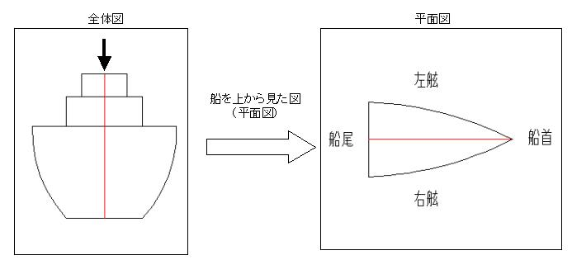
 | ・右舷
 |  | 船の船尾から船首に向かって右側の部分。
 |  | スターボードサイド(starboard side)とも言う。そのため、S舷と呼ばれる。

2D31 C
 | ・左舷
 |  | 船の船尾から船首に向かって左側の部分。
 |  | ポートサイド(port side)とも言う。そのため、P舷と呼ばれる。

2D31 P
 | ・中央舷
 |  | 右舷と左舷を含む、中央付近のことを指す。
 |  | C舷と呼ばれる。
2D31 S

